Задание 1
Задание 1. Ответьте на вопросы в приложенной ниже форме (своими словами, не копируя ответы из презентации/методички).
№ | Вопрос | Ответ
1 | Что такое модель жизненного цикла ПО? | Это описание всего жизненного цикла разработки ПО - того какие этапы разработки проходи ПО , что входит в эти этапы
2 | Какие особенности можно выделить у V-модели? | Для данной модели характерна поэтапность с возможностью тестирования на ранних этапах
3 | Относятся ли SCRUM и Kanban к традиционным моделям? | Нет. По сути традиционной можно назвать , наверное, только "водопадную модель", которая в дальнейшем трансформировалась в V - модель. А модели Scrum и Kanban появились в разработке ПО относительно недавно.
4 | Водопадная модель хороша тем, что всегда можно вернуться на ступень назад и пройти заново предыдущий этап. Согласны? | Нет. Скорее наоборот. Водопадная модель характеризуется полностью завершенными , логически законченными этапами от чего могут возникать серьезные проблемы при обнаружении недостатков/дефектов на поздних стадиях разработки - проект при этом терпит большие финансовые и трудозатраты.
5 | Согласны ли вы, что у V-модели разработки ПО каждому этапу на спуске соответствует свой этап тестирования? | Согласен. Этим она выгодно отличается от водопадной модели - дефекты можно обнаружить уже на ранних этапах разработки, а значит понести меньше финансовых потерь.
6 | Что такое Agile? | Некая философия разработки ПО включающая в себя гибкие модели разработки, которые объединяют некоторые принципы или идеи разработки ПО называемые Agile -манифестом
7 | Какие этапы входят в жизненный цикл тестирования? | 1. Общее планирование и анализ требований 2. Уточнение критериев приемки 3. Уточнение стратегии тестирования 4. Разработка тест-кейсов 5. Выполнение тест-кейсов 6. Фикссация найденных дефектов 7. Анализ результатов тестирования 8. Отчетность
8 | На каком этапе дороже всего исправить найденную ошибку? | Если говорить о тестировании , то на этапе анализа результатов или даже этапе отчетности. Если говорить о всем цикле разработки ПО , то на этапе внедрения или пост-продакшена.
9 | Как долго может длиться итерация/спринт в SCRUM? | От 1 до 4 недель, но обычно 2 недели
10 | Каково главное отличие инкрементной модели от итерационной? | 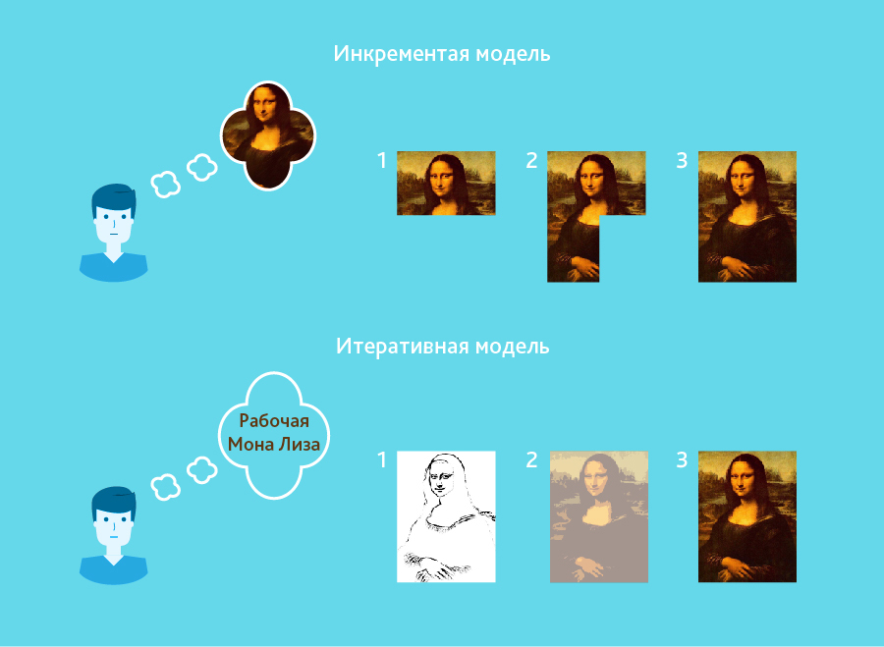 В инкрементной модели мы примерно или точно знаем как должен выглядеть наш проект, что мы должны получить в итоге. В итерационной модели у нас нет четко обозначенного конечного вида или формы продукта, начинаем работать над функционалом. Кстати, понравилась картинка из инета.

